50档
商品编码 | 商品图片 | 商品名称 | 商品规格 | 快递公司 | 包裹数量 | 发货地
L05001 | 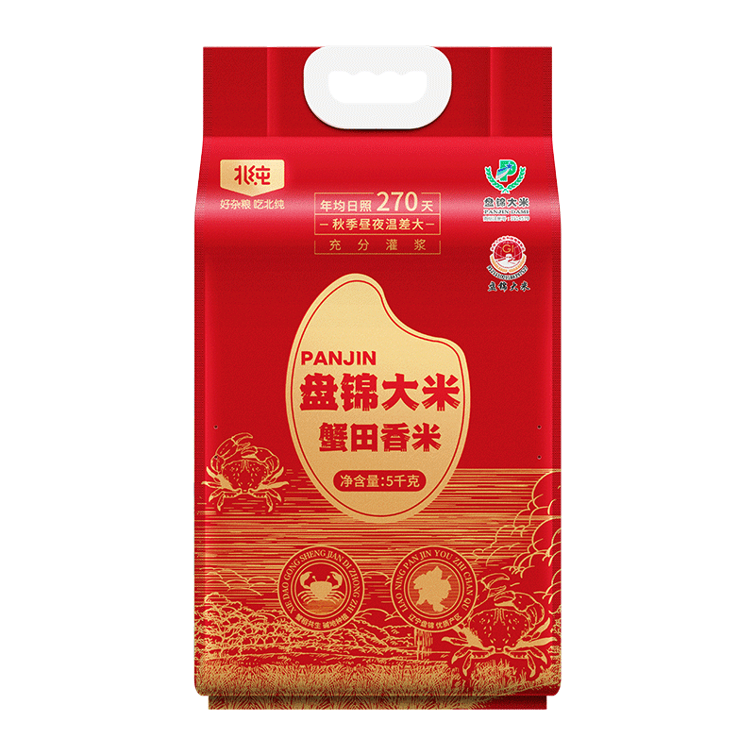 | 福临门/金龙鱼亚麻籽油长粒香组合 | 福临门亚麻籽油1.2L 金龙鱼御品长粒香2.5kg | 京东 | 1 | 北京
L05002 | 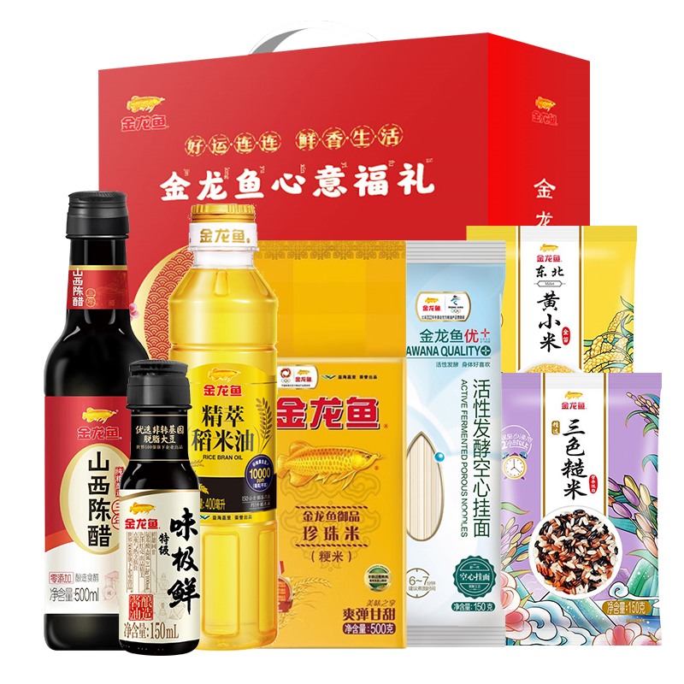 | 北纯盘锦大米蟹田香米5kg | 北纯盘锦大米蟹田香米5kg | 中通 | 1 | 辽宁省盘锦市
L05003 |  | 金龙鱼惠众禄礼盒950g+1050ml | 金龙鱼精萃稻米油400ml 金龙鱼御品珍珠米500g 金龙鱼东北黄小米150g 金龙鱼三色糙米150g 金龙鱼活性发酵空心挂面150g 金龙鱼味极鲜150ml 金龙鱼零添加山西陈醋三年5°500ml | 京东 | 1 | 北京
L05506 |  | KANSOON凯速软式呼啦圈KH08+六股拉力器KA116颜色随机 | 凯速软式呼啦圈KH08： 产品材质：涤纶、钢丝 产品重量：约1.26kg 产品尺寸：周长约190cm 凯速六股拉力器KA116颜色随机： 产品颜色：粉色/蓝色 产品规格：6档可调节 产品材质：TPE+PP 产品尺寸：55*12.5cm | 圆通 | 1 | 浙江金华

